상품제안서
순금골프패 싱글 이글 홀인원기념 HM-007WC25 | 상품코드: S40207

 |  |  |  |  |  |  | 02-713-8555 | www.synergygift.co.kr
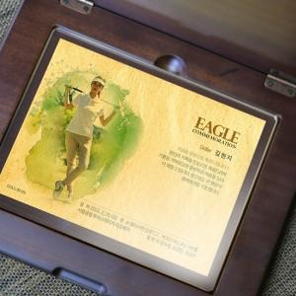 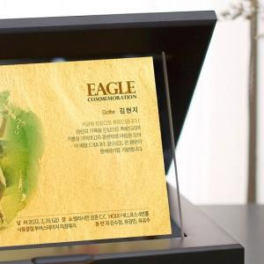 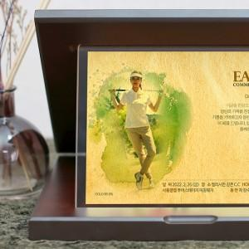

【상세/제작정보】

【인쇄/포장옵션】 | 기타 / 포장불가능

【공급단가】 | 수량 | 1~ | 5~ | 10~ | 30~ | 50~
*VAT별도 | 단가 | 121,500원 | 117,000원 | 112,500원 | 108,000원 | 105,300원

【상품 URL】 | https://www.synergygift.co.kr:443/src/goods_detail.php?gdno=40207

